第１号様式 (タクシー)助成申請情報
第１号様式（第７条関係）
 |  |  |  |  |  |  |  |  |  |  | （2/2）
 | ※複数台申請する場合は2/2ページを台数分提出してください。
 | 申請台数（合計） |  |  |  |  |  |  |  |  |  | 台

 | うち、導入済車両の更新分 |  |  |  | 0 |  |  |  |  |  | 台

 | 購入車両に関する情報
 | 車種情報

 | メーカー名／車名

 | 代表型式

 | 自動車の種別・用途

 | 使用の本拠の位置 |  |  |  | 東京都

 | 初度登録日（西暦）

 | 車台番号

 | 国補助受給の有無 |  |  |  |  |  | あり |  | なし

 | 受給国補助名称

 | 助成額に係る計算 | ① | 車両本体価格（※１） |  |  |  |  |  |  |  | 円

 |  | ② |  | 国補助額 |  |  |  |  |  |  | 円

 |  | ③ |  | その他補助金 | 0 |  |  |  |  |  | 円

 |  | ④ |  | 都助成額 |  |  |  |  |  |  | 円

 |  | ⑤ | 補助額・助成額 小 計（②+③+④） |  |  |  |  |  |  |  | 円

 |  | ⑥ | 差引き（①-⑤） |  |  |  |  |  |  |  | 円

 |  | ⑦交付申請額 （＝④都助成額） |  |  |  |  |  |  |  |  | 円

 |  | 上乗せ助成に関する情報
 | 上乗せ助成の要件

 | 上乗せ助成経費（※２） |  |  |  |  |  |  |  |  |  | 円

 | 導入車両の純増 | 申請時に所有している都内 ナンバーの車両台数（申請中含む） |  |  |  |  |  |  |  |  | 台

 |  | 5年度以内に導入する都内ナンバーの車両台数 （中小企業に該当３台以上/非該当の場合5台以上） |  |  |  |  |  |  |  |  | 台

 |  | 所有台数＋申請台数(+1) |  |  |  |  |  |  |  |  | 台

 |  | 都助成上限額（240万円） |  |  |  |  |  |  |  |  | 円

 | 水素ST | 定置式水素ステーションの整備又は誘致予定 |  |  |  |  |  | あり

 |  | 都助成上限額（240万円） |  |  |  |  |  |  |  |  | 円

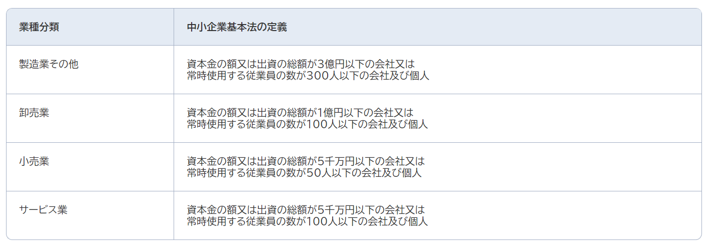

 | 申請者企業情報※
 | 中小企業基本法上の類型※
 | 資本金※ |  |  |  |  |  |  |  |  | 万円
 | 従業員数※ |  |  |  |  |  |  |  |  | 人
 | 中小企業の判定項目
 | ※燃料電池タクシー車両純増による上乗せ申請する場合のみ記載ください。（車両純増しない記載不要です。）

 |  | 上乗せ助成交付申請額 |  |  |  | 0 |  |  |  |  | 円

 | 交付申請額（合計）/台 |  |  |  |  |  |  |  |  |  | 円

 | ※１ |  | オプション、消費税は含めない
 |  |  | 値引きがある場合は、値引後の価格を記入
 | ※２ |  | 消費税及び交付要綱第５条第２項に記載がある経費は含めない 値引きがある場合は、値引後の価格を記入

